Incidente1
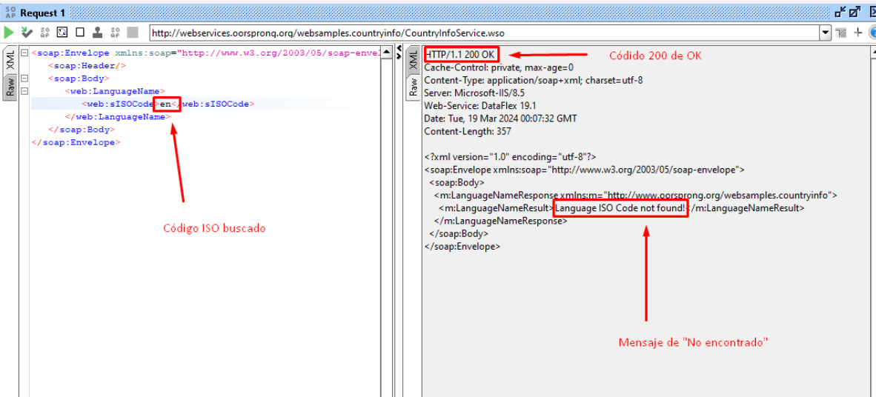
GESTIÓN DE INCIDENTES
ID de Defecto | BUG_001 | Titulo | Falla en respuesta del servicio convertidor de código a lenguaje, con código ISO válido
Creado por | Andreina Iglesias | Revisado Por | Líder QA |  | Versión | 1.0
Nombre del Proyecto | Servicio SOAP | Nombre del Módulo | Request LenguageName |  | Fase del SDLC | Post-Production
Fecha de Prueba | 18/03/2024 | Dispositivo | Navegador Chrome Versión 122.0.6261.129 (64 bits) |  | Nivel de prueba | System
Área de detección | Local | Estado | Pendiente |  | Tipo de prueba | Funcionalidad
Severidad | Medio | Prioridad | Low
#Enlace para ver el documento en Google Docs: https://docs.google.com/spreadsheets/d/1cZ3dKVCK4ItgEpzL6uOBU6TDawAkUxvwIh2uJ0jU7n4/edit?usp=sharing
Resumen de Incidente | Cuando se envía un request con el código ISO de idioma de dos letras <en> para buscar el lenguaje “English” Se visualiza un mensaje que dice “Language ISO Code not found!” Y se retorna un código HTTP 200 OK, debería ser un código 404 Not Found

Ticket log | - Reporte revisado y aprobado - Marzo 18, 2024
 | - Ticket asignado a developer - Marzo 19, 2024

P# | Prerrequisitos: |  |  | TD# | Test Data
1 | Acceso al navegador Chrome |  |  | 1 | <web:sISOCode>en</web:sISOCode>
2 | Acceso a SOAP
3 | URL: http://webservices.oorsprong.org/websamples.countryinfo/CountryInfoService.wso?WSDL

Post Condiciones

Test Scenario | Convertir código ISO del idioma, al lenguaje completo.

Steps to reproduce the issue
Step # | Step Details
1 | Crear un nuevo proyecto SOAP usando el enlace del paso 2
2 | En "Initial WSDL" colocar la URL: http://webservices.oorsprong.org/websamples.countryinfo/CountryInfoService.wso?WSDL
3 | Ir al servicio "LanguageName" y al request 1
4 | Ingresar el código ISO "en" así: <web:sISOCode>en</web:sISOCode>
5 | Reproducir el request
6 | Arrojará un mensaje de error que dice “Language ISO Code not found!”

Expected behavior | Debería mostrar el lenguaje "English"
 | En caso de no encontrar el lenguaje ISO, debería mostrar el código de error 404 Not Found
Actual result | Se visualiza un mensaje que dice “Language ISO Code not found!”
 | Y se retorna un código HTTP 200 OK

Attachments

Incidente2
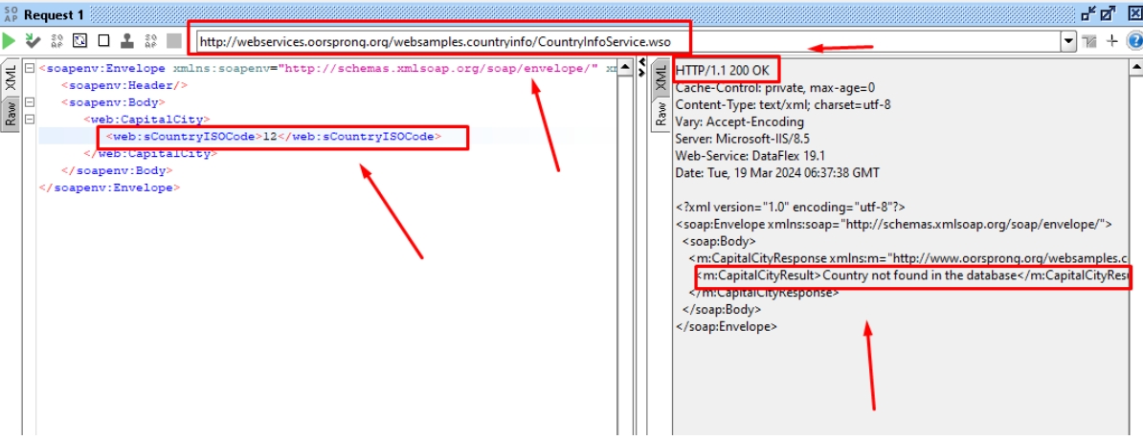
GESTIÓN DE INCIDENTES
ID de Defecto | BUG_002 | Titulo | Falla en el código de error de la respuesta del Servicio soap
Creado por | Andreina Iglesias | Revisado Por | Líder QA |  | Versión | 1.0
Nombre del Proyecto | Servicio SOAP | Nombre del Módulo | Request LenguageName |  | Fase del SDLC | Post-Production
Fecha de Prueba | 18/03/2024 | Dispositivo | Navegador Chrome Versión 122.0.6261.129 (64 bits) |  | Nivel de prueba | System
Área de detección | Local | Estado | Pendiente |  | Tipo de prueba | Funcionalidad
Severidad | Medio | Prioridad | Low

Resumen de Incidente | Cuando se envía un request inválido en el servicio de convertir con código ISO de un pais, a su capital correspondientede <12> para buscar un mensaje de error 404 de "No encontrado"” Si visualiza un error que dice "Country not found in the database!” pero se retorna un código HTTP 200 OK, debería ser un código 404 Not Found

Ticket log | - Reporte revisado y aprobado - Marzo 18, 2024
 | - Ticket asignado a developer - Marzo 19, 2024

P# | Prerrequisitos: |  |  | TD# | Test Data
1 | Acceso al navegador Chrome |  |  | 1 | <web:sCountryISOCode>12</web:sCountryISOCode>
2 | Acceso a SOAP
3 | URL: http://webservices.oorsprong.org/websamples.countryinfo/CountryInfoService.wso?WSDL

Post Condiciones

Test Scenario | Convertir código ISO de país, a su capital, incorrecta

Steps to reproduce the issue
Step # | Step Details
1 | Crear un nuevo proyecto SOAP usando el enlace del paso 2
2 | En "Initial WSDL" colocar la URL: http://webservices.oorsprong.org/websamples.countryinfo/CountryInfoService.wso?WSDL
3 | Ir al servicio "CapitalCity" y al request 1
4 | Ingresar el código ISO "12" así: <web:sISOCode>12</web:sISOCode>
5 | Reproducir el request
6 | Arrojará un codigo 200 de OK

Expected behavior | En caso de no encontrar la capital del pais, debería mostrar el código de error 404 Not Found

Actual result | retorna un código HTTP 200 OK

Attachments

Incidente3
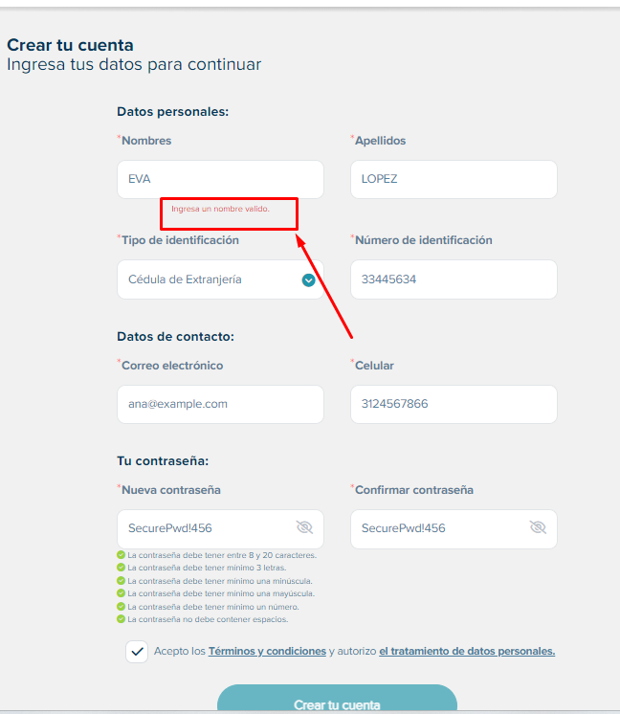
GESTIÓN DE INCIDENTES
ID de Defecto | BUG_003 | Titulo | Falla en el campo "Nombre" del modulo de registro de Novaventa
Creado por | Andreina Iglesias | Revisado Por | Líder QA |  | Versión | 1.0
Nombre del Proyecto | Página Web Novaventa | Nombre del Módulo | Request LenguageName |  | Fase del SDLC | Post-Production
Fecha de Prueba | 19/03/2024 | Dispositivo | Navegador Chrome Versión 122.0.6261.129 (64 bits) |  | Nivel de prueba | System
Área de detección | Local | Estado | Pendiente |  | Tipo de prueba | Funcionalidad
Severidad | Alto | Prioridad | Low

Resumen de Incidente | En el formulario de registro de usuario nuevo, en el campo de "Nombre" no permite agregar nombres con menos de 3 caracteres.

Ticket log | - Reporte revisado y aprobado - Marzo 19, 2024
 | - Ticket asignado a developer - Marzo 19, 2024

P# | Prerrequisitos: |  |  | TD# | Test Data
1 | Acceso al navegador Chrome |  |  | 1 | ANA
2 | Acceder a URL de modulo registro https://novaventa.com/registro/registro-cliente |  |  | 2 | EVA
3 | Ingresar en el campo nombre uno con menos de 3 caracteres |  |  | 3 | SOL
 |  |  |  | 4 | BEN

Post Condiciones

Test Scenario | Registro con diferentes combinaciones de credenciales

Steps to reproduce the issue
Step # | Step Details
1 | Ingresar al módulo de registro de la página de Novaventa https://novaventa.com/registro/registro-cliente
2 | En el campo "Nombre" ingresar nombres con menos de 3 caracteres
3 | Se visualizará el mensaje "Ingresa un nombre válido"

Expected behavior | Debería permitir nombres con menos de 3 caracteres

Actual result | retorna un mensaje "Ingresa un nombre válido"

Attachments

